兼容性问题
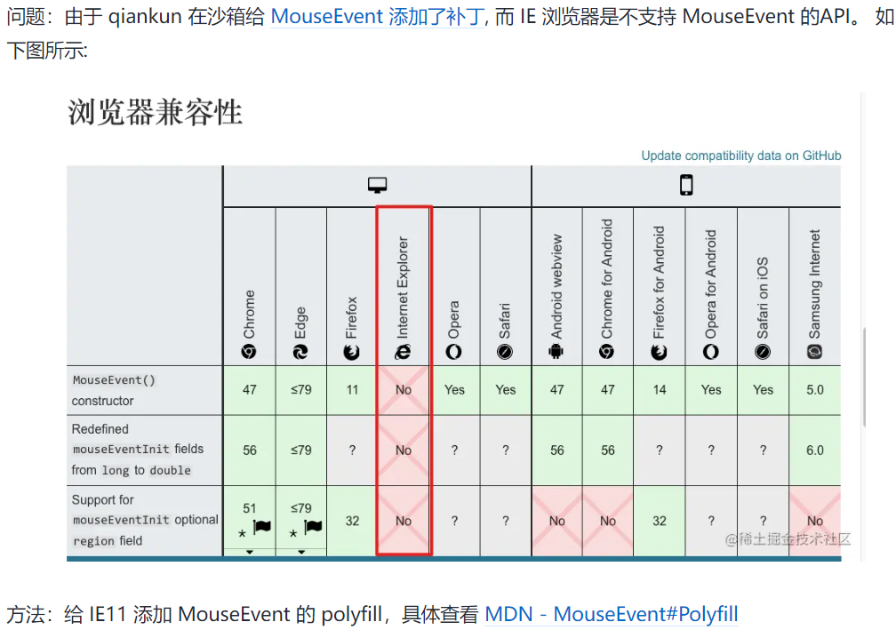

single-spa
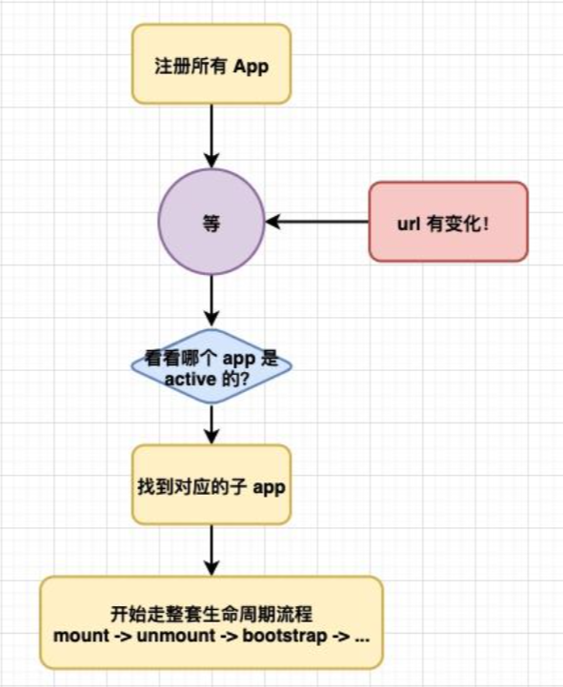
https://zhuanlan.zhihu.com/p/378346507

web-components
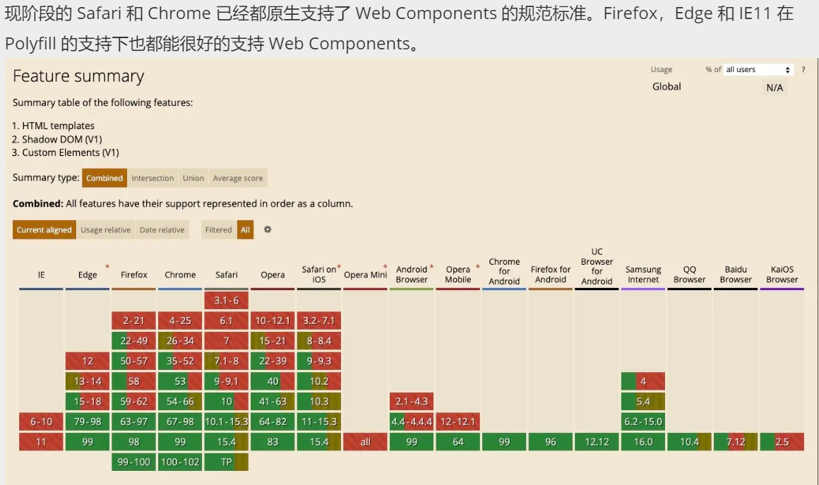
 | https://juejin.cn/post/7144888332575571981
 | WebComponent：1, custom elements 2,shadow dom 3, html template
browser support | https://developer.mozilla.org/en-US/docs/Web/API/Web_Components

 | 现代浏览器的API已经更新到你不需要使用一个框架就可以去创建一个可服用的组件。Custom Element和Shadow DOM都可以让你去创造可复用的组件。
 | 最早在2011年，Web Components就已经是一个只需要使用HTML、CSS、JavaScript就可以创建可复用的组件被介绍给大家。这也意味着你可以不使用类似React和Angular的框架就可以创造组件。
 | Web Components 的一些功能：
 |  | 自定义元素
 |  | 生命周期函数的顺序 constructor -> attributeChangedCallback -> connectedCallback
 |  | Web Component的公共API
 |  | Shadow DOM，自定义元素的HTML和CSS完全封装在组件内
 |  | 通过slots组成，组合是通过Shadow DOM树与用户提供的标记组合在一起的过程。这是通过<slot>元素完成的
 |  | 在JavaScript中使用slots
 |  | Shadow DOM中的事件
 |  | 模板元素
 |  | 扩展原生元素

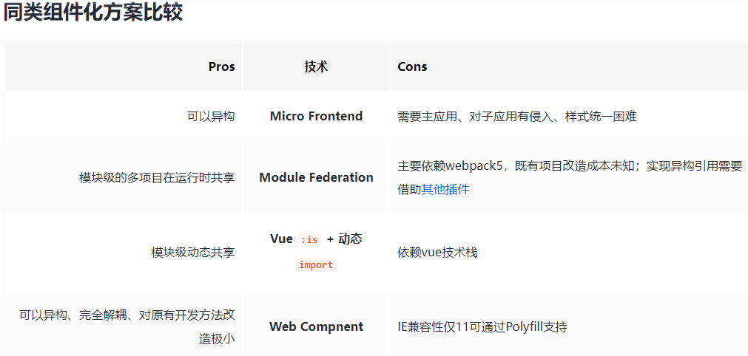

 | Web Component 关键特性
 |  | Custom Elements（自定义元素）
 |  | Shadow DOM

